Forside
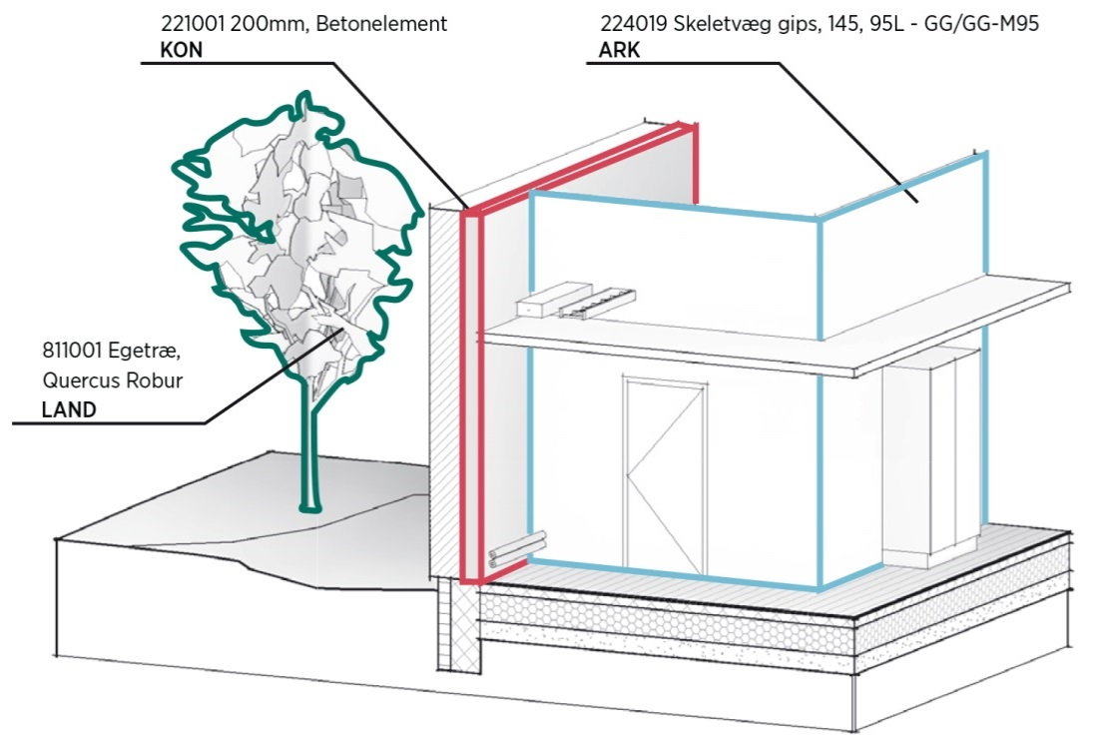
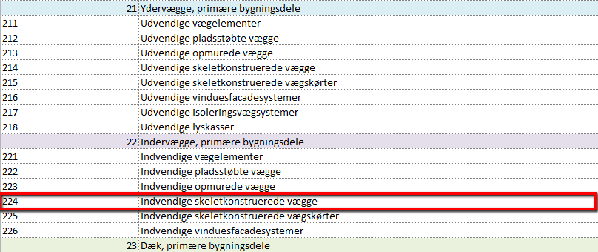
Egenskaber
Nedenstående egenskabseksempl er ikke fuld udbygget for de faserelaterede egenskaber.
Som udgangspunkt anvender rådgiver ikke flere fase relaterede egenskaber i den geometriske model, end normal projekteringspraksis foreskriver, at der vises på tegninger.
Iboende egenskaber er værdiskabende i forbindelse med strukturering af mængdeudtræk, tilbuds-lister og beskrivelser.
Egenskaber som vedrører kvantitet, areal, længde mm. defineres i softwarens egen funktionalitet.
Eksempel:
224019 Skeletvæg Gips, 145, 95L-GG/GG-M95
Bygningsdelskoden vil altid være tilknyttet byggeobjektet.
Øvrige egenskaber som fx. beskrivelsesnummer, klassifikation , entrepriser etc. er defineret ift. faseegenskaber under Egenskabsdata eller LOD.
Om dette dokument:
På de følgende faneblade kan den samlede liste ses samt pre-filtreringer.
De kan bruges til at se typekodningen i en samlet form og til at udvide
typekodningen til eget brug .
Brug filterfunktionen i cellen 1C for at få vist det ønskede niveau
-bemærk at der, for fanerne 5 VVS- og ventilationsanlæg samt 6 EL- og
mekaniske anlæg ,er 4 niveauer i filtreringen.
BIM7AA Typekodning V. 2.1 - 2015.02.02 Rev. B
Kodning af bygningsdele generelt
Inddelingskriteriet for bygningsdelskodningen er funderet i arkitektens/rådgiverens projekteringskrav.
Formålet er, at opnå en standardisering af rådgiverens interne produktionsapparat,med 80 - 90% dækning af bygningsdelene, samt værende proces understøttende i forbindelse med udarbejdelse af mængdeudtræk, tilbudslister og beskrivelser m.m.
Eksempel på kodningsprincip;
Samlet bygningsdelskode fx: 224019 Skeletvæg Gips, 145, 95L-GG/GG-M95
Den samlede bygningsdelskode indeholder flere delelementer:
Typekodning: 224
Den operationelle gruppering af bygningsdelstyper.
Typenummer: 019
Det unikke bygningsdelstypenummer under den pågældende typekodningsgruppe.
Dermed kan der fx. for ARK skelnes imellem 999 specifikke typer pr. typekode .
Typetekst: Skeletvæg Gips, 145, 95L-GG/GG-M95
Den orienterende tekst omhandlende den pågældende bygningsdel.
Omfang af Typekodning;
BIM7AA Typekodningen indeholder Typekoder for ARK, Land, KON, VVS/Vent, og EL.

